作成方法
CELSより成績を貼付 | CELS＞単位取得状況照会より、これまでに取得した全ての科目をコピー No. の下の「１」から、最後の科目の「合／否」まで ※不合格になった科目も含めてください。上書き再履修により上書きされた科目（上書き前の 科目）は含めず、上書き後の科目を含めてください。
 | 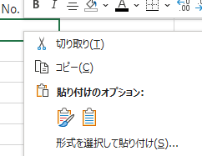 「係数計算」シート【Ａ７セル】（赤枠セル）に「貼り付け先の書式に合わせる」にて貼り付け ※院生は評価と合否が一列ズレずれるため当該列の貼り付けを調整してください
よくある誤り | Ｑ．CELSから成績を貼り付けましたが、様式と項目の位置が一致しません。どうしてでしょうか。 Ａ．コピー元のCELSの画面は「履修成績照会」ではなく、「単位取得状況照会」を使用してください。 Ｑ．CELSから貼り付ける成績は成績証明書と同じく、夏学期／冬学期まででしょうか。 Ａ．これまでに履修したすべての成績を貼り付けてください。自動で計算されます。 上書き再履修した科目については上記の案内の通りです。

